概要画面（初期画面）
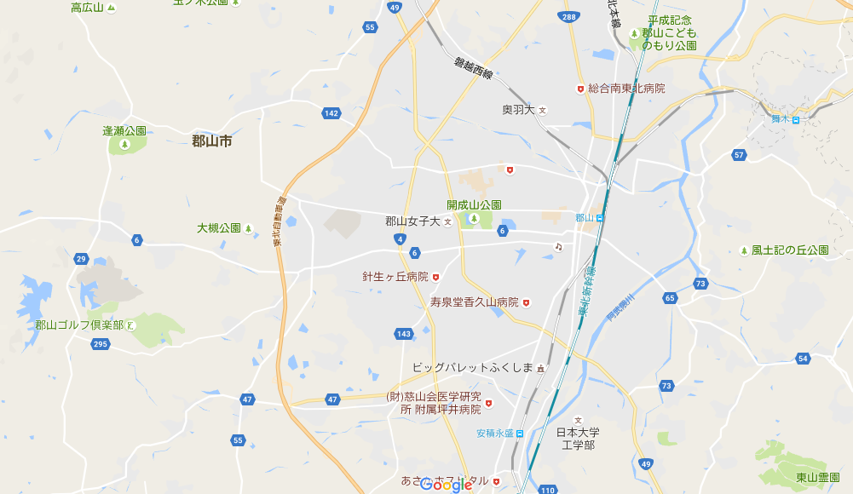 

あいうえお
ALL

あいうえお

郡山駅 → ○×旅館
1. 国道○号線を北東に5km進む ○○分

 |  |  |  |  | 伸びる、もしくは開く

 | ↑ここのスペースに何か欲しいかも

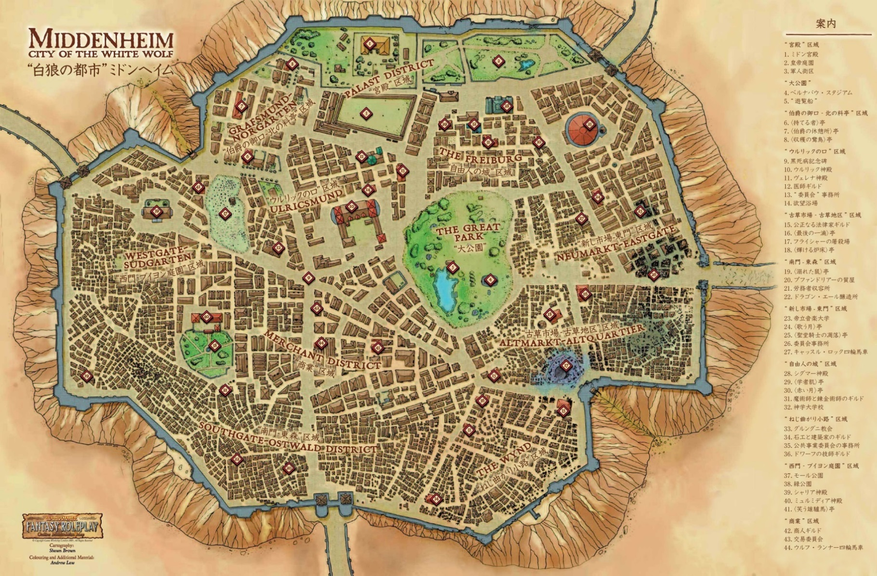

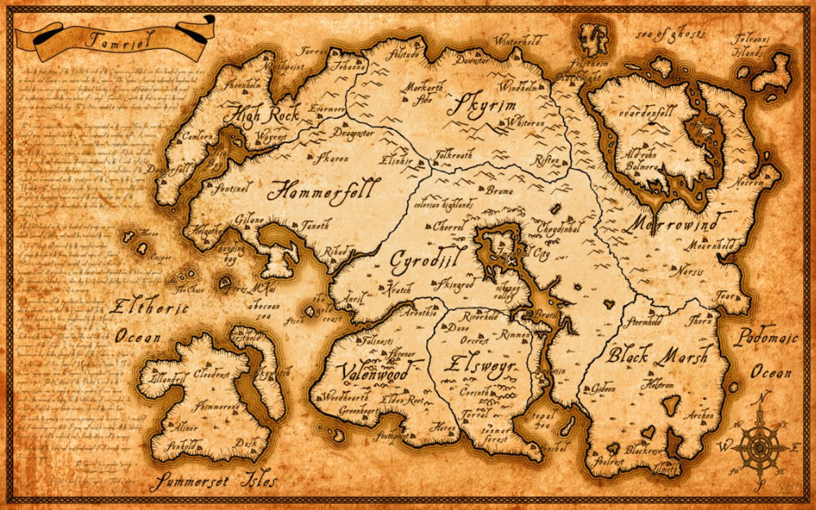

RPGのメニュー画面っぽく
スマホのソシャゲのメニュー画面っぽくも有り

googlemapをそのまま貼っても面白くない？ |  |  | （場違い感が半端じゃない）
どうせwebなんだし、そんなに事細かい地図は不要？
旅行に行く前の段階に提供するサービスなので、地図の精巧性はあまり必要ない？
スマホとかで(現地にいながら）細かい地図を見るなら、ちゃんとした地図の方が良い？
理想は、mapをゲームの地図っぽく加工したもの載せたい（右記のような）
↑(今回は恐らく時間の関係上、無理だと思われ。
検索でヒットした場所はメニュー画面のボタンの箇所でスクロールする。
スクロールでリンクへ飛ぶ、詳細画面へ
地図上のポインタからでも詳細へ飛べる
スクロールにマウスポインタを当てると、対応する地図上のマーカーが光る(わかりやすくする）
その自治体のマスコットキャラから一言メッセージを言われれば、何かそれっぽい |  |  |  | （どこが見所ですよとか、観光情報でもいい。親近感のわくコメントでもいい）

下のボタンはお好みで |  | （旅行する、周辺検索する、アクセス情報、食べるなど） |  | ←そこの部分にルート、アクセス情報に変更か？
歯車は言語切り替えとか、そのほかの設定みたいな
キビタンなどご当地キャラを使うには、ちゃんと申請が必要

参考画像集
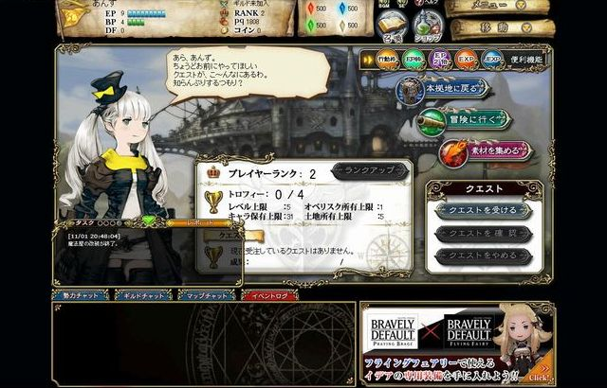
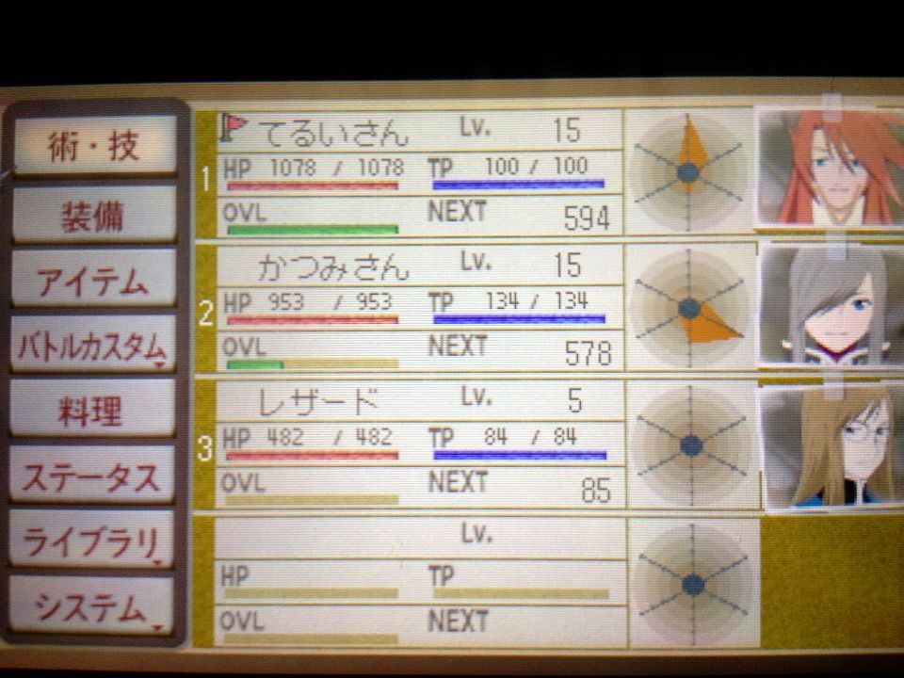

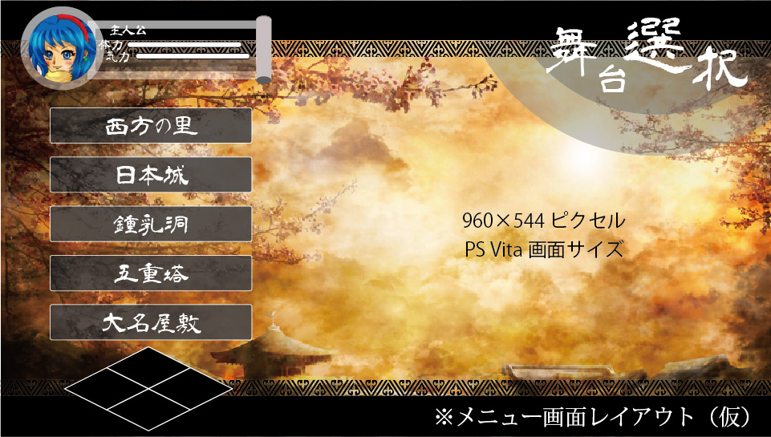

詳細画面
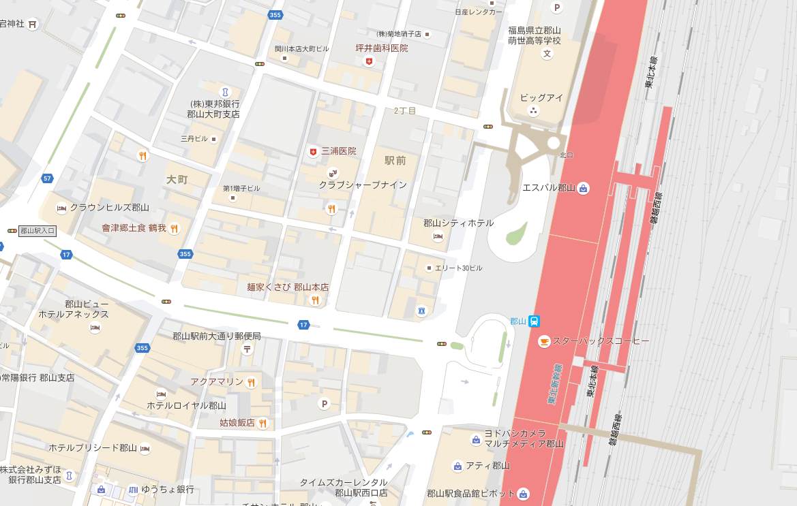 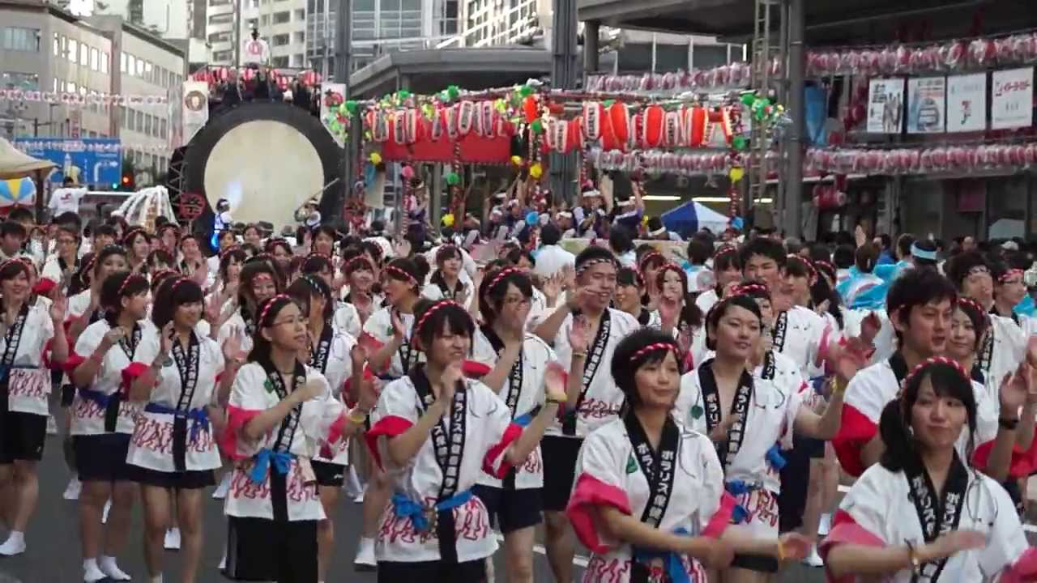 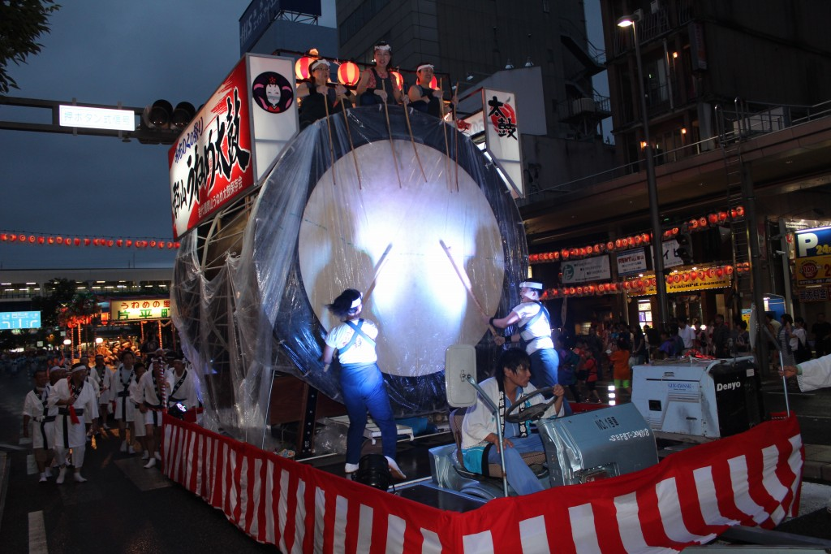

Title

アイコン説明欄

一応、タイトル、説明、地図、画像（動画）複数枚載せるありきたりなものになってしまいました。
最背面の上にある薄めの茶色は、ぼかすと味が出たので、個人的には採用してほしいです。
タイトルは、右記の地図のタイトルっぽい、なんか羊皮紙みたいなデザインで作ると、それっぽくなる。
説明欄は2行設けましたが、地図に被らない限り何行でもいいです。
例として、説明1としましたが、おそらくここに時期とか住所とかのCSV情報を載せる？

今回は地図も画像・動画も両A面イケる配置にしました。
どっちかを中心にするなら、どちらかを小さくし、クリックしたら拡大するみたいな操作があってもいいかもしれません
一応、地図に専用アイコン(クレカや障がい者トイレ、そのほかデフォルトにないアイコン）を説明する欄も作りましたが、
必要ないならなくてOKです。
上部のボタンは機能も、デザインもお好みで。ただし、デザインはあまり場違いになり過ぎないものでお願いします。(今載せているメタリックなものとか）
無くても、合ってもどちらでも。
無い場合、上部が寂しくなるので、雰囲気の出る装飾か何かを載せてもいいかもしれません。

登録画面
Ivent Submit

イベント名

西暦yyyy
月mm
日dd

10
～
23

内容を書き込みます

Submit

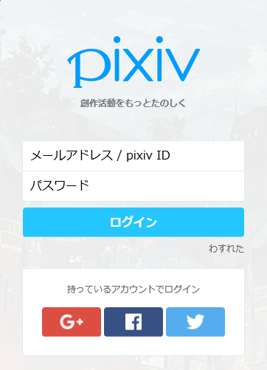

各ブロックには入力する値の初期値が薄く書かれている | イメージです→
値を実際に入力するようになると、消える。
登録ボタンにカーソルを充てるとマウスポインタを指とかに変更し、ボタンが活性化しているようにする

